Hoja1
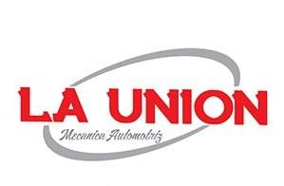
 |  |  |  | MULTISERVICIOS
 |  | MECANICA EN GENERAL DIESEL Y GASOLINA
 |  |  |  | TRABAJOS DE SOLDADURA, HERRERIA, PINTURA Y MAS.

COTIZACION

Cliente: |  | GRUPO PETROMAR
Fecha: |  | 2023-01-17
Unidad: |  | C 3500
No. De unidad: |  | MOD 2018 6.0

 | SERVICIO DE AFINACION MAYOR
8 | BUJIAS |  |  |  |  | 807.88
8 | LTS. DE ACEITE MOBIL |  |  |  |  | 896.55
1 | FILTRO DE AIRE |  |  |  |  | 110.83
1 | FILTRO DE ACEITE |  |  |  |  | 199.13
1 | MANO DE OBRA POR SERVICIO DE AFINACION MAYOR |  |  |  |  | 500.00

 |  |  |  |  | SUBTOTAL | 2,514.39
 |  |  |  |  | IVA | 402.30
 |  |  |  |  | TOTAL | 2,916.69

NOTA: SIN MAS POR EL MOMENTO EN ESPERA DE VERNOS FAVORECIDOS QUEDO A SUS ORDENES.

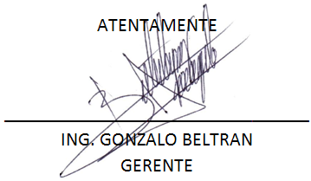

IGNACIO ALLENDE N° 3102, COL. BUROCRATA
TEL 668-11-07
MAZATLAN,SINALOA,MEXICO
 |  |  | launionmecanicaautomotriz@gmail.com

